상품제안서
부들보송 동물 온수팩 핫팩 손난로 | 상품코드: F29683

 |  |  |  |  |  |  | 02-412-0044 | www.easy1.co.kr
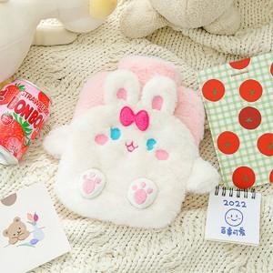

【상세/제작정보】 | 기본수량 미만 인쇄시 비용 추가. 스티커 제작및 부착 비용 별도 문의. 종이케이스 및 선물포장(아트지) 별도 문의.

【인쇄/포장옵션】 | / OPP(비닐)

【공급단가】 | 수량 | 50~ | 100~ | 500~ | 1,000~ | 2,000~
*VAT별도 | 단가 | 7,800원 | 7,680원 | 7,500원 | 7,200원 | 6,900원

【상품 URL】 | https://dev.easy1.co.kr:443/src/goods_detail.php?gdno=29683

